상품제안서
키르히탁 65 폰지 나무곡자 장우산(그린) | 상품코드: S39511

 |  |  |  |  |  |  | 02-713-8555 | www.synergygift.co.kr
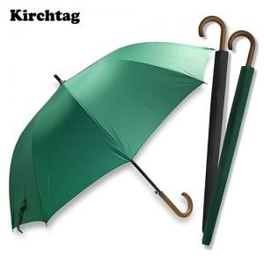 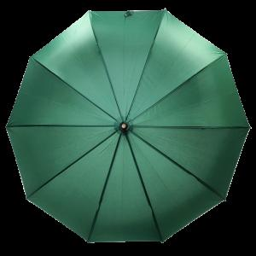 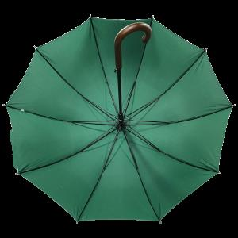

【상세/제작정보】 | <p><span style="font-size: 14pt;">※ 포장방법에 따라 운임비 상이합니다.</span></p><p>&nbsp;</p><p><span style="font-size: 14pt;">※ 개별OPP포장 진행시 한박스 30개입 / 운임비 5,000원(VAT별도)</span></p><p><span style="font-size: 14pt;">※ 종이케이스 진행시 한박스 14개입 / 운임비 5,000원(VAT별도)</span></p>

【인쇄/포장옵션】 | 실크, 원단실크1도 / 포장불가능

【공급단가】 | 수량 | 30~ | 100~ | 300~ | 1,000~ | 3,000~
*VAT별도 | 단가 | 7,540원 | 7,130원 | 6,780원 | 6,610원 | 6,490원

【상품 URL】 | https://www.synergygift.co.kr:443/src/goods_detail.php?gdno=39511

